Semáforo
Registros COVID-19, del 06 al 19 de agosto del 2021 *

Datos actualizados al 20 de agosto del 2021 a las 12:01:00 a.m.

Código departamento | Código municipio | Departamento | Municipio | Proyecciones preliminares, de Población INE | Total de tamizajes | Casos confirmados | Tasa por 100K Habitantes | Tasa Pruebas por 1000 | % de Positividad | Puntaje total | semaforo
TOTAL NACIONAL |  |  |  | 17109746 | 140631 | 47824 | 279.51320844 | 0.59 | 34.007 |  |  | Total de municipios según color
1 | 1 | GUATEMALA | GUATEMALA | 1204964 | 36018 | 13185 | 1094.22 | 2.14 | 36.61 | 8.5 | >7.5 y <=10
1 | 2 | GUATEMALA | SANTA CATARINA PINULA | 86980 | 1762 | 515 | 592.09 | 1.45 | 29.23 | 8.5 | >7.5 y <=10 | Amarillo | Naranja | Rojo
1 | 3 | GUATEMALA | SAN JOSÉ PINULA | 89001 | 1278 | 431 | 484.26 | 1.03 | 33.72 | 8.5 | >7.5 y <=10 | 19 | 32 | 289
1 | 4 | GUATEMALA | SAN JOSÉ DEL GOLFO | 8409 | 50 | 19 | 225.95 | 0.42 | 38 | 9.5 | >7.5 y <=10
1 | 5 | GUATEMALA | PALENCIA | 74517 | 534 | 260 | 348.91 | 0.51 | 48.69 | 9.5 | >7.5 y <=10
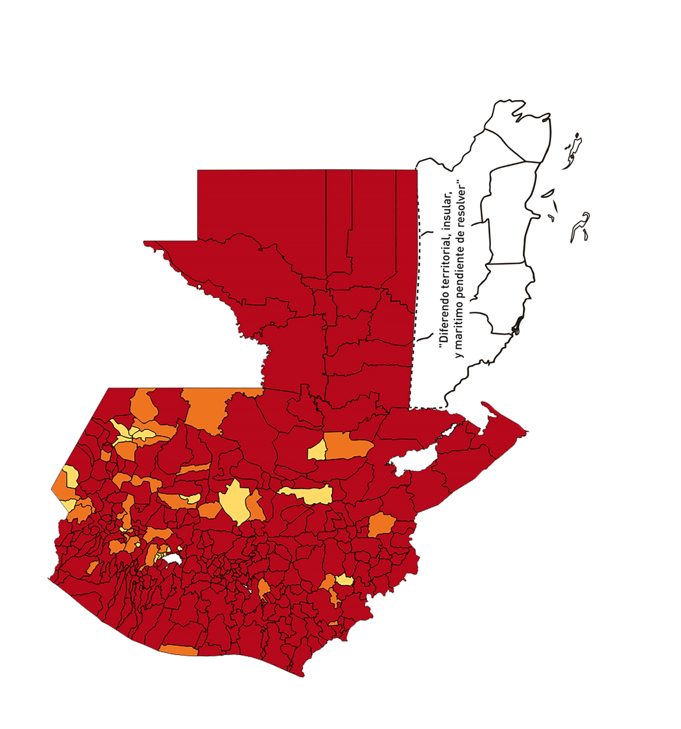
1 | 6 | GUATEMALA | CHINAUTLA | 123356 | 1446 | 670 | 543.14 | 0.84 | 46.33 | 8.5 | >7.5 y <=10
1 | 7 | GUATEMALA | SAN PEDRO AYAMPUC | 66926 | 991 | 409 | 611.12 | 1.06 | 41.27 | 8.5 | >7.5 y <=10
1 | 8 | GUATEMALA | MIXCO | 507220 | 8055 | 2917 | 575.1 | 1.13 | 36.21 | 8.5 | >7.5 y <=10
1 | 9 | GUATEMALA | SAN PEDRO SACATEPÉQUEZ | 55723 | 393 | 152 | 272.78 | 0.50 | 38.68 | 9.5 | >7.5 y <=10
1 | 10 | GUATEMALA | SAN JUAN SACATEPÉQUEZ | 281520 | 1291 | 500 | 177.61 | 0.33 | 38.73 | 10 | >7.5 y <=10
1 | 11 | GUATEMALA | SAN RAYMUNDO | 38739 | 263 | 66 | 170.37 | 0.48 | 25.1 | 9.5 | >7.5 y <=10
1 | 12 | GUATEMALA | CHUARRANCHO | 16872 | 135 | 32 | 189.66 | 0.57 | 23.7 | 8.5 | >7.5 y <=10
1 | 13 | GUATEMALA | FRAIJANES | 62906 | 814 | 158 | 251.17 | 0.92 | 19.41 | 7.5 | >5 y <=7.5
1 | 14 | GUATEMALA | AMATITLÁN | 150322 | 699 | 210 | 139.7 | 0.33 | 30.04 | 10 | >7.5 y <=10
1 | 15 | GUATEMALA | VILLA NUEVA | 475373 | 4970 | 1942 | 408.52 | 0.75 | 39.07 | 9 | >7.5 y <=10
1 | 16 | GUATEMALA | VILLA CANALES | 166831 | 1198 | 478 | 286.52 | 0.51 | 39.9 | 9.5 | >7.5 y <=10
1 | 17 | GUATEMALA | SAN MIGUEL PETAPA | 148250 | 1183 | 447 | 301.52 | 0.57 | 37.79 | 9.5 | >7.5 y <=10
2 | 1 | EL PROGRESO | GUASTATOYA | 27201 | 384 | 140 | 514.69 | 1.01 | 36.46 | 8.5 | >7.5 y <=10
2 | 2 | EL PROGRESO | MORAZÁN | 12639 | 43 | 8 | 63.3 | 0.24 | 18.6 | 9 | >7.5 y <=10
2 | 3 | EL PROGRESO | SAN AGUSTÍN ACASAGUASTLÁN | 55039 | 122 | 22 | 39.97 | 0.16 | 18.03 | 8 | >7.5 y <=10
2 | 4 | EL PROGRESO | SAN CRISTÓBAL ACASAGUASTLÁN | 7939 | 26 | 8 | 100.77 | 0.23 | 30.77 | 10 | >7.5 y <=10
2 | 5 | EL PROGRESO | EL JÍCARO | 13509 | 68 | 11 | 81.43 | 0.36 | 16.18 | 9 | >7.5 y <=10
2 | 6 | EL PROGRESO | SANSARE | 13602 | 32 | 7 | 51.46 | 0.17 | 21.88 | 8 | >7.5 y <=10
2 | 7 | EL PROGRESO | SANARATE | 42203 | 583 | 189 | 447.84 | 0.99 | 32.42 | 8.5 | >7.5 y <=10
2 | 8 | EL PROGRESO | SAN ANTONIO LA PAZ | 22256 | 54 | 13 | 58.41 | 0.17 | 24.07 | 9 | >7.5 y <=10
3 | 1 | SACATEPEQUEZ | ANTIGUA GUATEMALA | 59091 | 1861 | 503 | 851.23 | 2.25 | 27.03 | 8.5 | >7.5 y <=10
3 | 2 | SACATEPEQUEZ | JOCOTENANGO | 23492 | 698 | 202 | 859.87 | 2.12 | 28.94 | 8.5 | >7.5 y <=10
3 | 3 | SACATEPEQUEZ | PASTORES | 19661 | 305 | 95 | 483.19 | 1.11 | 31.15 | 8.5 | >7.5 y <=10
3 | 4 | SACATEPEQUEZ | SUMPANGO | 46082 | 120 | 45 | 97.65 | 0.19 | 37.5 | 10 | >7.5 y <=10
3 | 5 | SACATEPEQUEZ | SANTO DOMINGO XENACOJ | 14455 | 90 | 22 | 152.2 | 0.44 | 24.44 | 8.5 | >7.5 y <=10
3 | 6 | SACATEPEQUEZ | SANTIAGO SACATEPÉQUEZ | 36982 | 500 | 189 | 511.06 | 0.97 | 37.8 | 8.5 | >7.5 y <=10
3 | 7 | SACATEPEQUEZ | SAN BARTOLOMÉ MILPAS ALTAS | 8642 | 142 | 53 | 613.28 | 1.17 | 37.32 | 8.5 | >7.5 y <=10
3 | 8 | SACATEPEQUEZ | SAN LUCAS SACATEPÉQUEZ | 28819 | 958 | 328 | 1138.14 | 2.37 | 34.24 | 8.5 | >7.5 y <=10
3 | 9 | SACATEPEQUEZ | SANTA LUCÍA MILPAS ALTAS | 17422 | 325 | 135 | 774.88 | 1.33 | 41.54 | 8.5 | >7.5 y <=10
3 | 10 | SACATEPEQUEZ | MAGDALENA MILPAS ALTAS | 12766 | 109 | 35 | 274.17 | 0.61 | 32.11 | 9 | >7.5 y <=10
3 | 11 | SACATEPEQUEZ | SANTA MARÍA DE JESÚS | 26769 | 73 | 17 | 63.51 | 0.19 | 23.29 | 9 | >7.5 y <=10
3 | 12 | SACATEPEQUEZ | CIUDAD VIEJA | 41010 | 568 | 216 | 526.7 | 0.99 | 38.03 | 8.5 | >7.5 y <=10
3 | 13 | SACATEPEQUEZ | SAN MIGUEL DUEÑAS | 15562 | 164 | 91 | 584.76 | 0.75 | 55.49 | 9 | >7.5 y <=10
3 | 14 | SACATEPEQUEZ | ALOTENANGO | 28129 | 230 | 87 | 309.29 | 0.58 | 37.83 | 9.5 | >7.5 y <=10
3 | 15 | SACATEPEQUEZ | SAN ANTONIO AGUAS CALIENTES | 12716 | 81 | 39 | 306.7 | 0.45 | 48.15 | 9.5 | >7.5 y <=10
3 | 16 | SACATEPEQUEZ | SANTA CATARINA BARAHONA | 4569 | 25 | 12 | 262.64 | 0.39 | 48 | 10 | >7.5 y <=10
4 | 1 | CHIMALTENANGO | CHIMALTENANGO | 114720 | 1761 | 582 | 507.32 | 1.10 | 33.05 | 8.5 | >7.5 y <=10
4 | 2 | CHIMALTENANGO | SAN JOSÉ POAQUIL | 33454 | 42 | 9 | 26.9 | 0.09 | 21.43 | 8 | >7.5 y <=10
4 | 3 | CHIMALTENANGO | SAN MARTÍN JILOTEPEQUE | 93517 | 201 | 41 | 43.84 | 0.15 | 20.4 | 8 | >7.5 y <=10
4 | 4 | CHIMALTENANGO | SAN JUAN COMALAPA | 59505 | 146 | 50 | 84.03 | 0.18 | 34.25 | 10 | >7.5 y <=10
4 | 5 | CHIMALTENANGO | SANTA APOLONIA | 23464 | 94 | 20 | 85.24 | 0.29 | 21.28 | 9 | >7.5 y <=10
4 | 6 | CHIMALTENANGO | TECPÁN GUATEMALA | 110891 | 207 | 44 | 39.68 | 0.13 | 21.26 | 8 | >7.5 y <=10
4 | 7 | CHIMALTENANGO | PATZÚN | 70685 | 222 | 102 | 144.3 | 0.22 | 45.95 | 10 | >7.5 y <=10
4 | 8 | CHIMALTENANGO | POCHUTA | 11116 | 47 | 17 | 152.93 | 0.30 | 36.17 | 10 | >7.5 y <=10
4 | 9 | CHIMALTENANGO | PATZICÍA | 40104 | 207 | 78 | 194.49 | 0.37 | 37.68 | 10 | >7.5 y <=10
4 | 10 | CHIMALTENANGO | SANTA CRUZ BALANYÁ | 10815 | 131 | 56 | 517.8 | 0.87 | 42.75 | 8.5 | >7.5 y <=10
4 | 11 | CHIMALTENANGO | ACATENANGO | 28417 | 175 | 62 | 218.18 | 0.44 | 35.43 | 9.5 | >7.5 y <=10
4 | 12 | CHIMALTENANGO | YEPOCAPA | 42153 | 65 | 17 | 40.33 | 0.11 | 26.15 | 9 | >7.5 y <=10
4 | 13 | CHIMALTENANGO | SAN ANDRÉS ITZAPA | 35087 | 150 | 43 | 122.55 | 0.31 | 28.67 | 10 | >7.5 y <=10
4 | 14 | CHIMALTENANGO | PARRAMOS | 20163 | 221 | 88 | 436.44 | 0.78 | 39.82 | 9 | >7.5 y <=10
4 | 15 | CHIMALTENANGO | ZARAGOZA | 29077 | 188 | 108 | 371.43 | 0.46 | 57.45 | 9.5 | >7.5 y <=10
4 | 16 | CHIMALTENANGO | EL TEJAR | 23198 | 364 | 168 | 724.2 | 1.12 | 46.15 | 8.5 | >7.5 y <=10
5 | 1 | ESCUINTLA | ESCUINTLA | 168193 | 1418 | 420 | 249.71 | 0.60 | 29.62 | 9.5 | >7.5 y <=10
5 | 2 | ESCUINTLA | SANTA LUCÍA COTZUMALGUAPA | 125854 | 232 | 45 | 35.76 | 0.13 | 19.4 | 8 | >7.5 y <=10
5 | 3 | ESCUINTLA | LA DEMOCRACIA | 25703 | 50 | 18 | 70.03 | 0.14 | 36 | 10 | >7.5 y <=10
5 | 4 | ESCUINTLA | SIQUINALÁ | 25993 | 106 | 41 | 157.73 | 0.29 | 38.68 | 10 | >7.5 y <=10
5 | 5 | ESCUINTLA | MASAGUA | 48002 | 173 | 66 | 137.49 | 0.26 | 38.15 | 10 | >7.5 y <=10
5 | 6 | ESCUINTLA | TIQUISATE | 63422 | 305 | 139 | 219.17 | 0.34 | 45.57 | 10 | >7.5 y <=10
5 | 7 | ESCUINTLA | LA GOMERA | 52114 | 248 | 82 | 157.35 | 0.34 | 33.06 | 10 | >7.5 y <=10
5 | 8 | ESCUINTLA | GUANAGAZAPA | 17361 | 39 | 16 | 92.16 | 0.16 | 41.03 | 10 | >7.5 y <=10
5 | 9 | ESCUINTLA | PUERTO DE SAN JOSÉ | 67326 | 256 | 79 | 117.34 | 0.27 | 30.86 | 10 | >7.5 y <=10
5 | 10 | ESCUINTLA | IZTAPA | 20096 | 58 | 23 | 114.45 | 0.21 | 39.66 | 10 | >7.5 y <=10
5 | 11 | ESCUINTLA | PALÍN | 71172 | 155 | 62 | 87.11 | 0.16 | 40 | 10 | >7.5 y <=10
5 | 12 | ESCUINTLA | SAN VICENTE PACAYA | 18172 | 23 | 7 | 38.52 | 0.09 | 30.43 | 9 | >7.5 y <=10
5 | 13 | ESCUINTLA | NUEVA CONCEPCIÓN | 81233 | 88 | 23 | 28.31 | 0.08 | 26.14 | 9 | >7.5 y <=10
5 | 14 | ESCUINTLA | SIPACATE | 17838 | 19 | 4 | 22.42 | 0.08 | 21.05 | 7 | >5 y <=7.5
6 | 1 | SANTA ROSA | CUILAPA | 46974 | 415 | 119 | 253.33 | 0.63 | 28.67 | 9 | >7.5 y <=10
6 | 2 | SANTA ROSA | BARBERENA | 61079 | 173 | 41 | 67.13 | 0.20 | 23.7 | 9 | >7.5 y <=10
6 | 3 | SANTA ROSA | SANTA ROSA DE LIMA | 21415 | 72 | 30 | 140.09 | 0.24 | 41.67 | 10 | >7.5 y <=10
6 | 4 | SANTA ROSA | CASILLAS | 26059 | 287 | 99 | 379.91 | 0.79 | 34.49 | 9 | >7.5 y <=10
6 | 5 | SANTA ROSA | SAN RAFAEL LAS FLORES | 13850 | 49 | 18 | 129.96 | 0.25 | 36.73 | 10 | >7.5 y <=10
6 | 6 | SANTA ROSA | ORATORIO | 27115 | 186 | 56 | 206.53 | 0.49 | 30.11 | 9.5 | >7.5 y <=10
6 | 7 | SANTA ROSA | SAN JUAN TECUACO | 12825 | 47 | 21 | 163.74 | 0.26 | 44.68 | 10 | >7.5 y <=10
6 | 8 | SANTA ROSA | CHIQUIMULILLA | 64871 | 251 | 63 | 97.12 | 0.28 | 25.1 | 10 | >7.5 y <=10
6 | 9 | SANTA ROSA | TAXISCO | 36751 | 157 | 45 | 122.45 | 0.31 | 28.66 | 10 | >7.5 y <=10
6 | 10 | SANTA ROSA | SANTA MARÍA IXHUATÁN | 26721 | 163 | 64 | 239.51 | 0.44 | 39.26 | 9.5 | >7.5 y <=10
6 | 11 | SANTA ROSA | GUAZACAPÁN | 22197 | 163 | 35 | 157.68 | 0.52 | 21.47 | 8.5 | >7.5 y <=10
6 | 12 | SANTA ROSA | SANTA CRUZ NARANJO | 17875 | 216 | 89 | 497.9 | 0.86 | 41.2 | 8.5 | >7.5 y <=10
6 | 13 | SANTA ROSA | PUEBLO NUEVO VIÑAS | 29418 | 35 | 17 | 57.79 | 0.08 | 48.57 | 10 | >7.5 y <=10
6 | 14 | SANTA ROSA | NUEVA SANTA ROSA | 39286 | 238 | 88 | 224 | 0.43 | 36.97 | 9.5 | >7.5 y <=10
7 | 1 | SOLOLA | SOLOLÁ | 99934 | 180 | 70 | 70.05 | 0.13 | 38.89 | 10 | >7.5 y <=10
7 | 2 | SOLOLA | SAN JOSÉ CHACAYÁ | 5220 | 1 | 0 | 0 | 0.01 | 0 | 4 | >2.5 y <=5
7 | 3 | SOLOLA | SANTA MARÍA VISITACIÓN | 2602 | 1 | 0 | 0 | 0.03 | 0 | 4 | >2.5 y <=5
7 | 4 | SOLOLA | SANTA LUCÍA UTATLÁN | 21790 | 13 | 3 | 13.77 | 0.04 | 23.08 | 6 | >5 y <=7.5
7 | 5 | SOLOLA | NAHUALÁ | 93541 | 154 | 64 | 68.42 | 0.12 | 41.56 | 10 | >7.5 y <=10
7 | 6 | SOLOLA | SANTA CATARINA IXTAHUACÁN | 61274 | 73 | 14 | 22.85 | 0.09 | 19.18 | 7 | >5 y <=7.5
7 | 7 | SOLOLA | SANTA CLARA LA LAGUNA | 10340 | 6 | 0 | 0 | 0.04 | 0 | 4 | >2.5 y <=5
7 | 8 | SOLOLA | CONCEPCIÓN | 7214 | 0 | 0 | 0 | 0.00 | 0 | 4 | >2.5 y <=5
7 | 9 | SOLOLA | SAN ANDRÉS SEMETABAJ | 14861 | 84 | 47 | 316.26 | 0.40 | 55.95 | 9.5 | >7.5 y <=10
7 | 10 | SOLOLA | PANAJACHEL | 16101 | 401 | 202 | 1254.58 | 1.78 | 50.37 | 8.5 | >7.5 y <=10
7 | 11 | SOLOLA | SANTA CATARINA PALOPÓ | 4882 | 14 | 6 | 122.9 | 0.20 | 42.86 | 10 | >7.5 y <=10
7 | 12 | SOLOLA | SAN ANTONIO PALOPÓ | 15752 | 23 | 8 | 50.79 | 0.10 | 34.78 | 9 | >7.5 y <=10
7 | 13 | SOLOLA | SAN LUCAS TOLIMÁN | 31805 | 85 | 31 | 97.47 | 0.19 | 36.47 | 10 | >7.5 y <=10
7 | 14 | SOLOLA | SANTA CRUZ LA LAGUNA | 7894 | 3 | 2 | 25.34 | 0.03 | 66.67 | 9 | >7.5 y <=10
7 | 15 | SOLOLA | SAN PABLO LA LAGUNA | 8004 | 0 | 0 | 0 | 0.00 | 0 | 4 | >2.5 y <=5
7 | 16 | SOLOLA | SAN MARCOS LA LAGUNA | 2944 | 1 | 0 | 0 | 0.02 | 0 | 4 | >2.5 y <=5
7 | 17 | SOLOLA | SAN JUAN LA LAGUNA | 13400 | 16 | 4 | 29.85 | 0.09 | 25 | 8 | >7.5 y <=10
7 | 18 | SOLOLA | SAN PEDRO LA LAGUNA | 11828 | 73 | 22 | 186 | 0.44 | 30.14 | 9.5 | >7.5 y <=10
7 | 19 | SOLOLA | SANTIAGO ATITLÁN | 44854 | 138 | 46 | 102.55 | 0.22 | 33.33 | 10 | >7.5 y <=10
8 | 1 | TOTONICAPAN | TOTONICAPÁN | 118960 | 1450 | 318 | 267.32 | 0.87 | 21.93 | 7.5 | >5 y <=7.5
8 | 2 | TOTONICAPAN | SAN CRISTÓBAL TOTONICAPÁN | 42937 | 183 | 34 | 79.19 | 0.30 | 18.58 | 9 | >7.5 y <=10
8 | 3 | TOTONICAPAN | SAN FRANCISCO EL ALTO | 65521 | 306 | 84 | 128.2 | 0.33 | 27.45 | 10 | >7.5 y <=10
8 | 4 | TOTONICAPAN | SAN ANDRÉS XECUL | 29849 | 61 | 10 | 33.5 | 0.15 | 16.39 | 8 | >7.5 y <=10
8 | 5 | TOTONICAPAN | MOMOSTENANGO | 139552 | 641 | 171 | 122.53 | 0.33 | 26.68 | 10 | >7.5 y <=10
8 | 6 | TOTONICAPAN | SANTA MARÍA CHIQUIMULA | 58918 | 60 | 17 | 28.85 | 0.07 | 28.33 | 9 | >7.5 y <=10
...

